Pág 1
 |  | Boletín bimestral de empleo
 |  | dic-feb/ene-mar
 |  |  | 2013
 |  | OFICINA DE ESTUDIOS Y POLÍTICAS AGRARIAS
Autor: Martín Otero |  | www.odepa.gob.cl

Introducción
El siguiente boletín tiene por finalidad entregar información al sector agrícola sobre las cifras de empleo y evolución del mercado laboral silvoagropecuario en el tiempo. Se presentan los datos de manera bimestral, entregando cifras de dos trimestres móviles proporcionados por la Nueva Encuesta de Empleo del Instituto Nacional de Estadísticas.
Las variables analizadas y el alcance del presente informe dan cuenta de la situación laboral dentro del sector silvoagropecuario, tanto a nivel nacional como regional, y desagrega los datos para obtener una visión cuantitativa de la calidad del empleo agrícola en Chile.
A continuación se presentan tablas sobre la situación nacional del empleo agrícola, situación regional, categorías de empleo y ocupados por tipo de contrato.

I. Empleo agrícola nacional
1. Ocupados en la agricultura
El total de ocupados del sector agrícola en el trimestre diciembre - febrero 2013 fue de 796.673 personas, mientras que en el trimestre enero – marzo 2013 esta cifra disminuyó en 1,9%, alcanzando 781.768 ocupados.

 | Número de ocupados
 | Diciembre - febrero 2013 |  | Enero - marzo 2013
 | 796,673 |  | 781,768
 | Fuente: Odepa con base en INE.
En el trimestre móvil diciembre - febrero 2013, el número de ocupados se incrementó en 1,4% en relación a igual trimestre del año 2012, mientras que en el trimestre enero – marzo 2013, el número de ocupados aumentó en 1,5% en relación al año 2012. Como se puede observar en el gráfico 1, desde el trimestre julio – septiembre, la cifra de ocupados de 2012 es mayor que la de iguales períodos del año anterior, rompiendo así con la tendencia de disminución de trabajadores agrícolas respecto a períodos anteriores.

Pág 2
Gráfico 1. Ocupados en la agricultura
 | 2011 | 2012
Ene - Mar | 807.95478389 | 770.4447542
Feb - Abr | 777.60792596 | 735.57425651
Mar - May | 713.75196464 | 694.04656035
Abr - Jun | 676.19778136 | 649.5158554
May -Jul | 653.92394141 | 633.24878962
Jun - Ago | 655.15430963 | 644.51835764
Jul - Sep | 658.37774896 | 667.28773696
Ago - Oct | 669.8316897 | 692.21635641
Sep - Nov | 696.32961729 | 709.01813733
Oct - Dic | 735.07091451 | 745.28383885
Nov - Ene | 771.6263454 | 782.00596168
Dic - Feb | 785.46428328 | 796.6725185
Ene - Mar | 770.4447542 | 781.76802638

Variación de ocupados
 | Diciembre - febrero 2013 |  | Enero - marzo 2013
Variación anual | 1.4% |  | 1.5%
Variación trimestral | 1.9% |  | -1.9%
Fuente: Odepa con base en INE.

Las mujeres ocupadas en la agricultura en el trimestre diciembre - febrero 2013, representan 25% del total de ocupados agrícolas, mientras que para el trimestre enero – marzo 2013 esta cifra disminuyó a 24%.
Tanto el total de ocupados hombres como mujeres en la agricultura, en el trimestre enero – marzo 2013, registraron disminuciones de aproximadamente 8 mil personas, en el caso de los hombres, y de 7 mil personas, en el caso de las mujeres, en relación al trimestre anterior.

Ocupados por género
 | Diciembre - febrero 2013 |  | Enero - marzo 2013
 | N° | % | N° | %
Hombres | 599,479 | 75% | 591,196 | 76%
Mujeres | 197,193 | 25% | 190,572 | 24%
Fuente: Odepa con base en INE.
La participación del empleo agrícola respecto del total del empleo nacional en el trimestre móvil enero – marzo 2013 fue de 10,1%, después de los sectores Comercio e Industria Manufacturera, con 19,7% y 11,3%, respectivamente.

Participación del empleo agrícola en el país
Diciembre - febrero 2013 |  |  | Enero - marzo 2013
10.3% |  |  | 10.1%
Fuente: Odepa con base en INE.
2. Cesantía agrícola
La tasa de cesantía agrícola en el trimestre diciembre - febrero 2013 alcanzó a 3,1%, mientras que en el trimestre enero – marzo 2013, esta cifra aumentó a 3,3%. De acuerdo al gráfico 2, la tasa de cesantía, de comportamiento cíclico, ha presentado una disminución desde el trimestre mayo – julio , encontrándose en los dos trimestres en análisis del presente boletín por debajo de la tasa de cesantía de la economía (curva roja).

Pág 3
Tasa de cesantía
Diciembre - febrero 2013 |  | Enero - marzo 2013
3.1% |  | 3.3%
Fuente: Odepa en base al INE
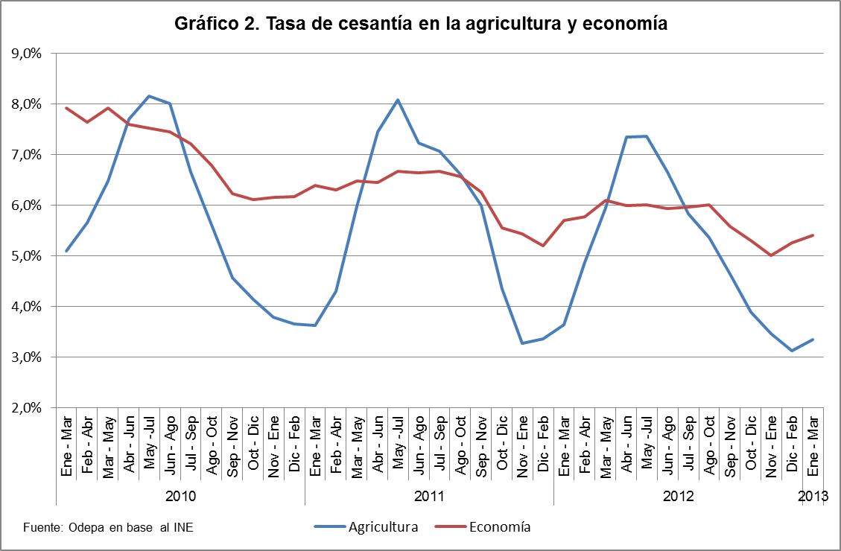

La tasa de cesantía por género muestra altas diferencias entre hombres y mujeres. En el trimestre diciembre - febrero 2013, la tasa de cesantía masculina alcanzó la cifra de 2,5% mientras que la tasa de cesantía femenina fue de 5,0%. En el trimestre enero – marzo 2013, la tasa de cesantía masculina aumentó levemente a 2,6%, mientras que la femenina también aumentó, a 5,5%.

Tasa de cesantía por género
 | Diciembre - febrero 2013 | Enero - marzo 2013
Hombres | 2.5% | 2.6%
Mujeres | 5.0% | 5.5%
Fuente: Odepa con base en INE.

El número de cesantes agrícolas aumentó en 1.298 personas entre los trimestres diciembre - febrero 2013 y enero – marzo 2013, alcanzando la cifra de 26.970 personas en enero – marzo 2013.

Número de cesantes agrícolas y variación
 | Diciembre - febrero 2013 | Enero - marzo 2013
N° | 25,672 | 26,970
Var. trim. anterior | -25.6% | 5.1%
Var. 12 meses | -6.0% | -7.3%
Fuente: Odepa con base en INE.

Pág 4
II. Empleo regional
1. Ocupados a nivel regional
En relación con el número de ocupados a nivel regional, el cuadro 1 muestra que, en el trimestre diciembre - febrero 2013, la Región del Maule es la que tiene el mayor número de ocupados en el país, seguida por las regiones de O’Higgins y el Bío Bío.
En un período de doce meses, la variación en el número de ocupados para el trimestre móvil enero – marzo 2013 fue positiva en algunas regiones del país, destacando la Región de La Araucanía, con una variación positiva anual de 11,7%, seguida por la Región de O’Higgins, con 11,0%. Por otro lado, las regiones de Atacama y Valparaíso registraron las mayores disminuciones porcentuales respecto del año anterior, con 15,6% y 6,6%, respectivamente.

Cuadro 1. Ocupados agrícolas por región y variación mensual y anual
Región | Diciembre - febrero 2013 |  |  | Enero - marzo 2013
 | N° ocupados | Mes anterior | Var. 12 meses | N° ocupados | Mes anterior | Var. 12 meses
Arica y Parinacota | 9,110 | -0.2% | 7.0% | 8,756 | -3.9% | -0.3%
Tarapacá* | 4,764 | -3.5% | -48.2% | 4,412 | -7.4% | -54.1%
Antofagasta* | 423 | -32.4% | -64.1% | 464 | 9.6% | -60.8%
Atacama | 9,605 | -3.1% | -7.3% | 8,704 | -9.4% | -15.6%
Coquimbo | 41,942 | -4.7% | -2.0% | 42,184 | 0.6% | -5.9%
Valparaíso | 59,037 | 2.4% | -1.9% | 52,969 | -10.3% | -6.6%
Metropolitana | 96,942 | 1.5% | -0.9% | 97,300 | 0.4% | 3.9%
O'Higgins | 116,384 | 0.0% | 6.9% | 117,338 | 0.8% | 11.0%
Maule | 147,507 | 5.0% | -2.1% | 143,472 | -2.7% | -2.2%
Bío Bío | 115,377 | 1.4% | 4.0% | 106,057 | -8.1% | 0.1%
La Araucanía | 101,247 | 3.3% | 9.9% | 103,265 | 2.0% | 11.7%
Los Ríos | 37,501 | 6.3% | 2.6% | 38,744 | 3.3% | 8.5%
Los Lagos | 49,130 | 1.2% | 0.6% | 50,851 | 3.5% | -2.4%
Aysén* | 5,412 | -0.7% | 26.0% | 4,624 | -14.6% | 13.6%
Magallanes* | 2,292 | -0.1% | -26.6% | 2,629 | 14.7% | -5.5%
País | 796,673 | 1.9% | 1.4% | 781,768 | -1.9% | 1.5%
Fuente: Odepa sobre la base de INE.
*Regiones con un alto coeficiente de variación.

Pág 5
2. Cesantía agrícola a nivel regional
El cuadro 2 muestra la cesantía agrícola regional, medida a través de la tasa de cesantía. Para el trimestre enero – marzo 2013, todas las regiones del país, salvo la Región de Valparaíso, presentan tasas de cesantía agrícola menores que las tasas de cesantía de las economías regionales.
En el trimestre enero – marzo 2013, entre las regiones estadísticamente significativas (Arica y desde Atacama a Los Lagos), la región con la menor tasa de cesantía fue la de Arica y Parinacota, con apenas 0,7%, seguida por la Región de Los Lagos, con 1,4% de cesantía.

Cuadro 2. Cesantía agrícola y tasa de cesantía agricultura y economía por región
Región | Diciembre - febrero 2013 |  |  | Enero - marzo 2013
 | Número de cesantes | Tasa cesantía regional | Tasa de cesantía agricultura | Número de cesantes | Tasa cesantía regional | Tasa de cesantía agricultura
Arica y Parinacota | 113 | 4.5% | 1.2% | 63 | 5.5% | 0.7%
Tarapacá* | 0 | 3.5% | 0.0% | 0 | 4.6% | 0.0%
Antofagasta* | 0 | 5.5% | 0.0% | 0 | 4.8% | 0.0%
Atacama | 96 | 6.2% | 1.0% | 240 | 5.2% | 2.7%
Coquimbo | 1,583 | 5.0% | 3.6% | 861 | 5.6% | 2.0%
Valparaíso | 3,695 | 5.6% | 5.9% | 3,753 | 6.3% | 6.6%
Metropolitana | 4,050 | 5.6% | 4.0% | 3,169 | 5.5% | 3.2%
O'Higgins | 1,805 | 4.1% | 1.5% | 1,921 | 4.2% | 1.6%
Maule | 4,507 | 3.8% | 3.0% | 4,989 | 4.1% | 3.4%
Bío Bío | 5,505 | 6.8% | 4.6% | 7,257 | 7.2% | 6.4%
La Araucanía | 1,914 | 5.3% | 1.9% | 2,570 | 5.9% | 2.4%
Los Ríos | 1,325 | 4.5% | 3.4% | 1,184 | 3.6% | 3.0%
Los Lagos | 978 | 2.9% | 2.0% | 742 | 2.9% | 1.4%
Aysén* | 100 | 3.0% | 1.8% | 222 | 3.8% | 4.6%
Magallanes* | 0 | 3.2% | 0.0% | 0 | 2.6% | 0.0%
País | 25,672 | 5.3% | 3.1% | 26,970 | 5.4% | 3.3%
Fuente: Odepa con base en INE.
*Regiones con un alto coeficiente de variación.

Existen diferencias significativas entre las tasas de cesantía masculina y femenina. En el trimestre enero – marzo 2013 la Región de La Araucanía presenta la diferencia más alta, siendo la tasa de cesantía femenina más de 8 veces la masculina. La sigue la Región de Los Ríos, donde la tasa de cesantía femenina es 6 veces mayor que la tasa de cesantía masculina (cuadro 3). Llama la atención la alta tasa de cesantía femenina de las regiones de Atacama y Valparaíso en el trimestre enero – marzo 2013, de 16,0% y 13,9%, respectivamente (gráfico 3).

Pág 6
Cuadro 3. Tasa de cesantía agrícola por género
Región | Diciembre - febrero 2013 |  | Enero - marzo 2013
 | Tasa cesantía masculina | Tasa cesantía femenina | Tasa cesantía masculina | Tasa cesantía femenina
Arica y Parinacota | 1.0% | 1.8% | 1.0% | 0.0%
Tarapacá* | 0.0% | 0.0% | 0.0% | 0.0%
Antofagasta* | 0.0% | 0.0% | 0.0% | 0.0%
Atacama | 1.1% | 0.0% | 0.0% | 16.0%
Coquimbo | 1.5% | 8.9% | 1.7% | 2.8%
Valparaíso | 3.8% | 11.3% | 4.1% | 13.9%
Metropolitana | 2.8% | 7.9% | 2.2% | 6.1%
O'Higgins | 1.3% | 2.0% | 1.4% | 2.4%
Maule | 3.4% | 2.1% | 3.0% | 4.0%
Bío Bío | 4.2% | 5.7% | 6.4% | 6.3%
La Araucanía | 1.4% | 3.4% | 0.9% | 7.3%
Los Ríos | 2.0% | 8.7% | 1.4% | 8.6%
Los Lagos | 1.0% | 5.9% | 1.1% | 3.0%
Aysén* | 1.4% | 4.2% | 4.7% | 4.2%
Magallanes* | 0.0% | 0.0% | 0.0% | 0.0%
País | 2.5% | 5.0% | 2.6% | 5.5%
Fuente: Odepa sobre la base de INE.
*Regiones con un alto coeficiente de variación

Gráfico 3. Tasa de cesantía agrícola por género trimestre ene - mar 2013
 | Masculina | Femenina
Atacama | 0 | 0.15982855655
Coquimbo | 0.017061882187 | 0.027805599361
Valparaíso | 0.040532598808 | 0.13921257501
Metropolitana | 0.022107711678 | 0.060503671832
O'Higgins | 0.013546373337 | 0.023631753503
Maule | 0.030392715224 | 0.040479672966
Bío Bío | 0.06443042379 | 0.062594817874
La Araucanía | 0.0088598643758 | 0.073021586489
Los Ríos | 0.014260313073 | 0.085675038874
Los Lagos | 0.010877505201 | 0.030427575554

Pág 7
3. Participación del empleo agrícola en el empleo regional
Las regiones del Maule y O’Higgins son las que presentan mayor participación del empleo agrícola en el empleo regional, generando 31,2% y 27,7%, respectivamente, del empleo regional en el trimestre móvil enero – marzo 2013.

Cuadro 4. Participación del empleo agrícola en el empleo regional
Región | Diciembre - febrero 2013 | Enero - marzo 2013

Arica y Parinacota | 11.8% | 11.8%
Tarapacá* | 3.3% | 3.1%
Antofagasta* | 0.2% | 0.2%
Atacama | 7.8% | 7.0%
Coquimbo | 13.3% | 13.4%
Valparaíso | 7.6% | 6.9%
Metropolitana | 3.1% | 3.1%
O'Higgins | 27.5% | 27.7%
Maule | 32.0% | 31.2%
Bío Bío | 13.5% | 12.3%
La Araucanía | 23.8% | 23.7%
Los Ríos | 21.7% | 22.3%
Los Lagos | 12.4% | 12.7%
Aysén* | 10.1% | 8.7%
Magallanes* | 3.1% | 3.5%
País | 10.3% | 10.1%
Fuente: Odepa con base en INE.
*Regiones con un alto coeficiente de variación

4. Categorías de empleo agrícola
Al analizar los ocupados agrícolas por categoría de empleo en el trimestre móvil diciembre - febrero 2013 (cuadro 5) y enero – marzo 2013 (cuadro 6), se observa que el empleo asalariado es el principal tipo de empleo en la mayoría de las regiones, salvo en La Araucanía y Los Lagos, donde la categoría Por cuenta propia es la principal.
Por otro lado, se puede observar que el incremento de ocupados en la agricultura entre el trimestre enero – marzo 2013 y el mismo trimestre en el año anterior (1,5%) estuvo influido exclusivamente por el aumento en las categorías Por cuenta propia y empleadores, en aproximadamente 6 mil y 5 mil trabajadores, respectivamente (3,2% y 19,1% de incremento). Por otro lado, la categoría Asalariados disminuyó en 0,4% entre los años 2012 y 2013.
Llama la atención el incremento anual de 2108% en la categoría Familiar o personal no remunerado en la Región de O’Higgins en el trimestre enero – marzo 2013, que pasó de 20 a 452 personas en esta categoría de empleo.

Pág 9
5. Ocupados por tipo de contrato
El empleo agrícola de trabajadores con contrato temporal experimentó una leve disminución entre los trimestres diciembre – febrero 2013 y enero – marzo 2013. El trimestre enero – marzo es uno de los trimestres con el mayor número de ocupados en la agricultura, después de diciembre – febrero, por lo que es de esperar que en los próximos trimestres esta proporción aumente en favor del empleo permanente, dando cuenta del cese de las labores de verano.

Tipo de contrato
Diciembre - febrero 2013 |  | Enero - marzo 2013
Permanente | Temporal* | Permanente | Temporal*
38% | 62% | 39% | 61%
Fuente: Odepa con base en INE.
*Trabajos menores o iguales a 3 meses.

